理货报告
深圳巨合理货报告
客户名称：雅兰 |  |  |  |  |  | 报关单号： |  |  |  |  | 货物到仓时间： |  | 2026/7/31
报关数量：191 |  |  |  |  |  | 入库单号： |  |  |  |  | 理货日期： |  | 2026/8/1
汇总 |  | SKU: | 理货维度：托 |  | 191 |  | 185 | 6 | 0 | 0 | 理货人： |  | 复核人：
序号 | 理货日期 | 品名 | 条码 | 采购编号 | 理货数量 | 箱规 | 合格 | 残次 | 少货 | 多货 | 毛重（KG) | 批次号 | 效期
1 | 8/1/2026 | GIORGIO ARMANI 阿玛尼 镜面唇釉 03色号 3.5ml | 3614274154382 | YL806-J260730-170-1-1 | 12 |  | 12 |  |  |  | 40 | 62Y400 | 2027-04-01
2 | 8/1/2026 | GIORGIO ARMANI 阿玛尼 镜面唇釉 04色号 3.5ml | 3614274154399 | YL806-J260730-170-1-1 | 12 |  | 12 |  |  |  | 39 | 62Y501 | 2027-05-01
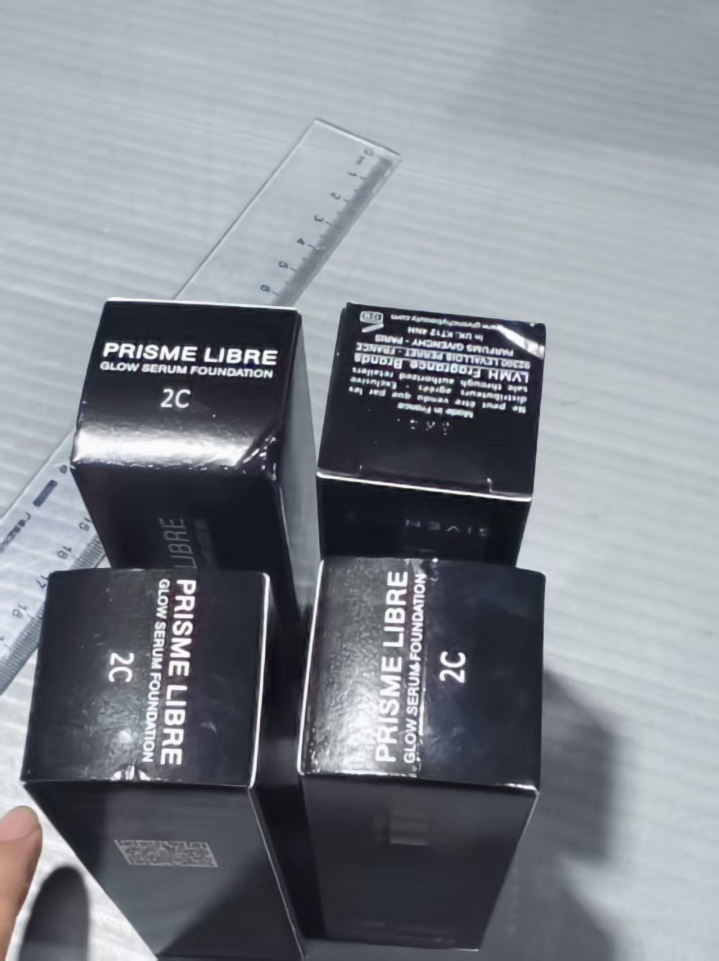
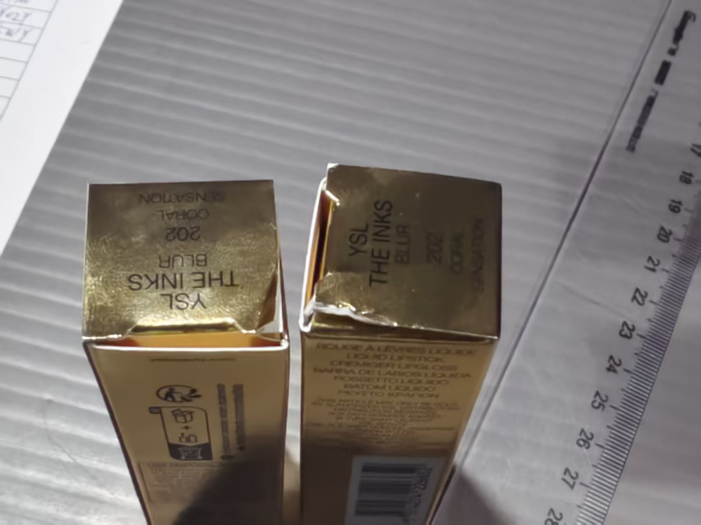
3 | 8/1/2026 | GIORGIO ARMANI 阿玛尼 镜面唇釉 05号 3.5ml | 3614274154405 | YL806-J260730-170-1-1 | 7 |  | 7 |  |  |  | 39 | 62Y501 | 2027-05-01
4 | 8/1/2026 | Givenchy 纪梵希 流光菁润粉底液 2C色号 30ml | 3274872483989 | YL806-J260730-170-1-1 | 30 |  | 26 | 4 |  |  | 170 | 5K01 |  | 包装破损
5 | 8/1/2026 | YSL 圣罗兰 黑管唇釉 202色号 5.5ml | 3614274226652 | YL806-J260730-170-1-1 | 50 |  | 48 | 2 |  |  | 36 | 62Y700 | 2027-07-01 | 包装破损
6 | 8/1/2026 | YSL 圣罗兰 银管口红 NO.17色号 3.2g | 4936968876004 | YL806-J260730-170-1-1 | 30 |  | 30 |  |  |  | 42 | 78Y02Y | 2027-10-01
7 | 8/1/2026 | YSL 圣罗兰 银管口红 NO.11色号 3.2g | 4935421761826 | YL806-J260730-170-1-1 | 50 |  | 50 |  |  |  | 42 | 78Y5WY | 2027-05-01

 | 2026/8/1 | 全检185只 开箱 6箱 3274872483989 有4只 包装破损 3614274226652 有2只 包装破损

